Berchmans
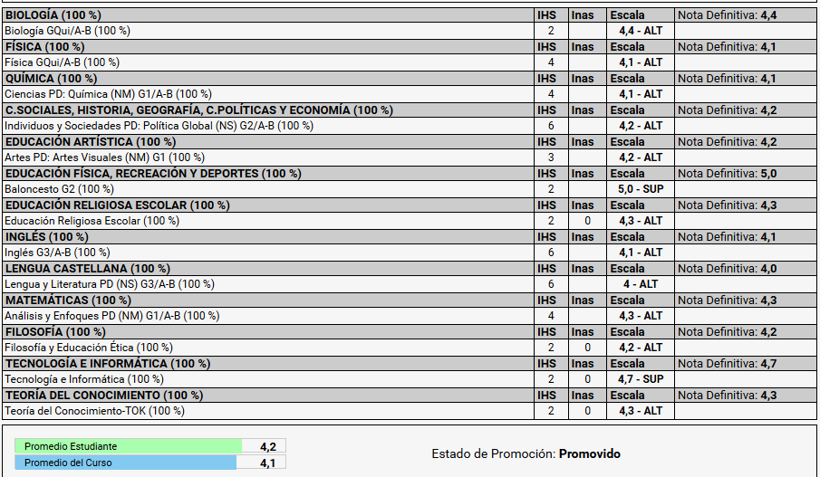
# Asignaturas | Nota | I.H | Resultado
1 | 4.4 | 2 | 8.8
2 | 4.1 | 4 | 16.4
3 | 4.1 | 4 | 16.4
4 | 4.2 | 6 | 25.2
5 | 4.2 | 3 | 12.6
6 | 5 | 2 | 10
7 | 4.3 | 2 | 8.6
8 | 4.1 | 6 | 24.6
9 | 4 | 6 | 24
10 | 4.3 | 4 | 17.2
11 | 4.2 | 2 | 8.4
12 | 4.7 | 2 | 9.4
13 | 4.3 | 2 | 8.6

 |  | Total promedio ponderado | 4.2266666667

